상품제안서
부직포 가방 화이트 | 상품코드: F30961

 |  |  |  |  |  |  | 02-412-0044 | www.easy1.co.kr
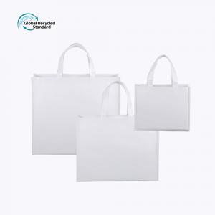

【상세/제작정보】 | 1컬러,1사이즈,1개 구성 발주전 색상재고 먼저 확인 부탁드립니다 인쇄 시안 내 빼다, 누끼가 있을 시 인쇄비가 추가 될 수 있습니다 제품의 색상, 인쇄 색상은 화면과 다소 차이가 있을 수 있습니다

【인쇄/포장옵션】 | 실크, 풀칼라 / 없음 / opp

【공급단가】 | 수량 | 500~ | 1,000~ | 3,000~ | 5,000~ | 10,000~
*VAT별도 | (소) 300*245*100mm | 1,370원 | 1,350원 | 1,320원 | 1,280원 | 1,260원
 | (중) 330*420*130mm | 1,560원 | 1,530원 | 1,500원 | 1,460원 | 1,430원
 | (대) 480*430*150mm | 1,680원 | 1,660원 | 1,620원 | 1,570원 | 1,550원

【상품 URL】 | http://www.easy1.co.kr/src/goods_detail.php?gdno=30961

